生产BOM模板
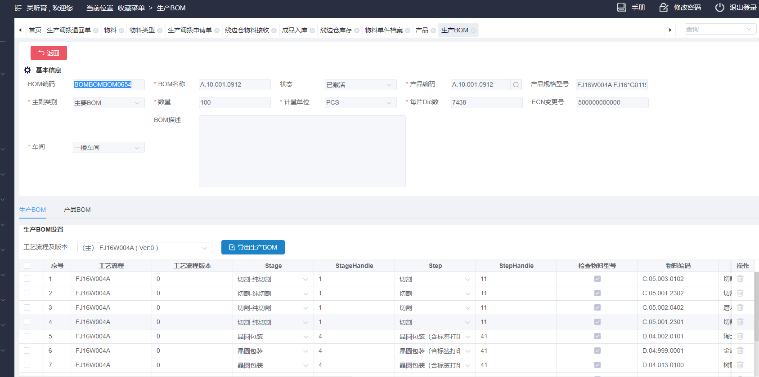
Stage（名称） | 站点（允许站点为空） | 物料编码 | 物料名称 | 物料规格 | 计量单位 | 物料属性 | 标准耗用 | 损耗系数(%) | 总耗用
切割-纯切割 | 切割 | C.05.002.0402 | 磨刀板 | BVPB0103 PB08-F40-A0001 75×37×1.0T | 片 | 过程材料 | 0.083333 | 5 | 0.08749965
切割-纯切割 | 切割 | C.05.001.2301 | 切割硬刀片 | HCCC5062 ZH05-SD4000-N1-50 CC | 片 | 过程材料 | 0.074286 | 5 | 0.0780003
切割-纯切割 | 切割 | C.05.001.2302 | 切割硬刀片 | HAAA5014 ZH05-SD4800-N1-50 AA | 片 | 过程材料 | 0.074286 | 5 | 0.0780003
切割-纯切割 | 切割 | C.05.003.0102 | 切割液 | Keteca，168,1Gal/瓶 | 瓶 | 过程材料 | 0.004967 | 5 | 0.00521535
晶圆包装 | 晶圆包装（含标签打印） | D.04.999.0001 | 金属屏蔽袋 | 760*650mm | 个 | 包装材料 | 0.04 | 5 | 0.042
晶圆包装 | 晶圆包装（含标签打印） | D.04.002.0101 | 陶土干燥剂 | 8g/包 | 包 | 包装材料 | 0.08 | 5 | 0.084
晶圆包装 | 晶圆包装（含标签打印） | D.04.013.0100 | 树脂腊基混合基碳带 | 110mm*300m，300米/卷 | 卷 | 包装材料 | 0.0005 | 5 | 0.000525
晶圆包装 | 铝箔袋包装（含标签打印） | D.04.011.0203 | 包装外箱 | 555*555*265mm | 个 | 包装材料 | 0.04 | 5 | 0.042
晶圆包装 | 铝箔袋包装（含标签打印） | D.05.016.2802 | 标签打印纸 | 2000张/卷，100*47mm，白色不干胶，FJ16系类专用 | 卷 | 包装材料 | 0.00006 | 5 | 0.000063
 |  | C.07.063.0007 | FJ16W004A-01 | FJ16*G0119*12寸*real | 片 | 直接材料 | 1 | 0 | 1
 |  | C.07.063.0008 | FJ16W004A-02 | FJ16*G0119*12寸*dummy | 片 | 直接材料 | 1 | 0 | 1

 | BOM编码 | BOMBOMBOM0654

